상품제안서
심플데이즈 Type-C 8포트 멀티허브 어뎁터 USB3.0 | 상품코드: F32685

 |  |  |  |  |  |  | 02-412-0044 | www.easy1.co.kr
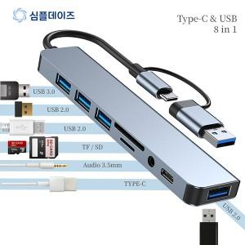

【상세/제작정보】 | <p><span style="font-size: 12pt;">* 배송비- 한박스 100개/ 5000원 별도</span></p>

【인쇄/포장옵션】 | 레이저 / 포장지포장

【공급단가】 | 수량 | 100~ | 300~ | 500~ | 1,000~ | 3,000~
*VAT별도 | 단가 | 6,050원 | 5,850원 | 5,700원 | 5,600원 | 5,550원

【상품 URL】 | https://easy1.co.kr:443/src/goods_detail.php?gdno=32685

